正排结果
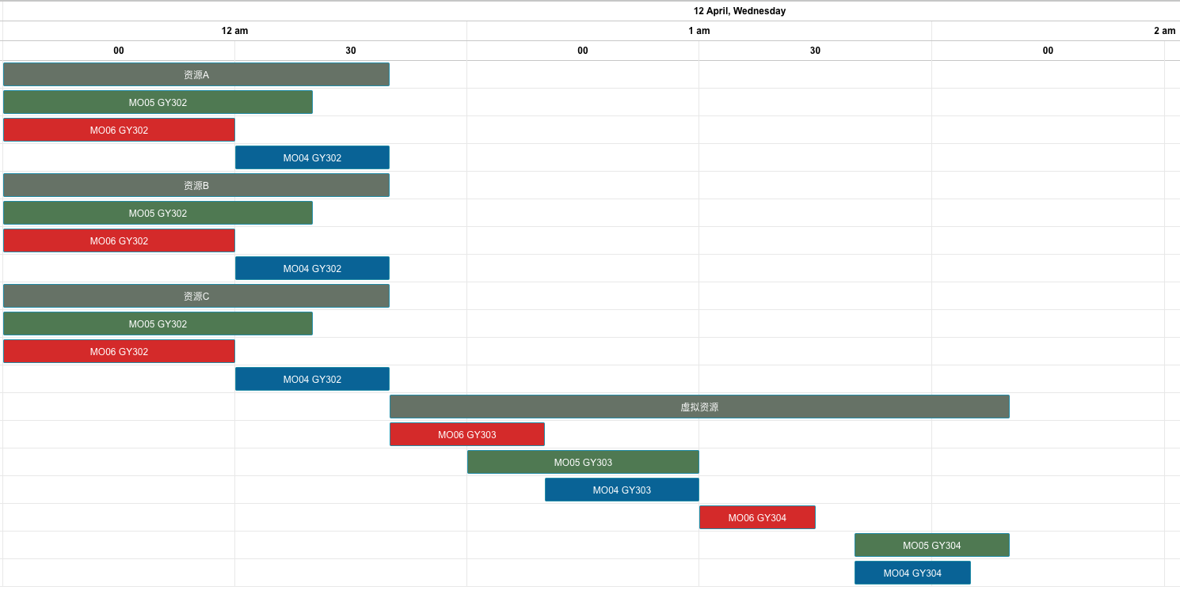
测试 | 前置工单 | 资源优先级 | 锁排程 | 设备换型 | 数据体现：资源抢占约束，工单数量-作业时间约束
1 | 无 | 无 | 无 | 无
工单编号 | 物料编号 | 工序 | 资源组 | 资源组ID | 资源数量 | 计划开始时间 | 计划结束时间（资源）
MO05 | FG05 | GY302 | 资源A | R004 | 1 | 2023/04/12 00:00 | 2023/04/12 00:40
 |  |  | 资源B | R005 | 1 | 2023/04/12 00:00 | 2023/04/12 00:40
 |  |  | 资源C | R006 | 2 | 2023/04/12 00:00 | 2023/04/12 00:40
MO06 | FG06 | GY302 | 资源A | R004 | 1 | 2023/04/12 00:00 | 2023/04/12 00:30
 |  |  | 资源B | R005 | 1 | 2023/04/12 00:00 | 2023/04/12 00:30
 |  |  | 资源C | R006 | 2 | 2023/04/12 00:00 | 2023/04/12 00:30
MO04 | FG04 | GY302 | 资源A | R004 | 1 | 2023/04/12 00:30 | 2023/04/12 00:50
 |  |  | 资源B | R005 | 1 | 2023/04/12 00:30 | 2023/04/12 00:50
 |  |  | 资源C | R006 | 2 | 2023/04/12 00:30 | 2023/04/12 00:50
MO06 | FG06 | GY303 | 虚拟资源 | R012 | 1 | 2023/04/12 00:50 | 2023/04/12 01:10
MO05 | FG05 | GY303 | 虚拟资源 | R012 | 1 | 2023/04/12 01:00 | 2023/04/12 01:30
MO04 | FG04 | GY303 | 虚拟资源 | R012 | 1 | 2023/04/12 01:10 | 2023/04/12 01:30
MO06 | FG06 | GY304 | 虚拟资源 | R012 | 1 | 2023/04/12 01:30 | 2023/04/12 01:45
MO05 | FG05 | GY304 | 虚拟资源 | R012 | 1 | 2023/04/12 01:50 | 2023/04/12 02:10
MO04 | FG04 | GY304 | 虚拟资源 | R012 | 1 | 2023/04/12 01:50 | 2023/04/12 02:05

结果
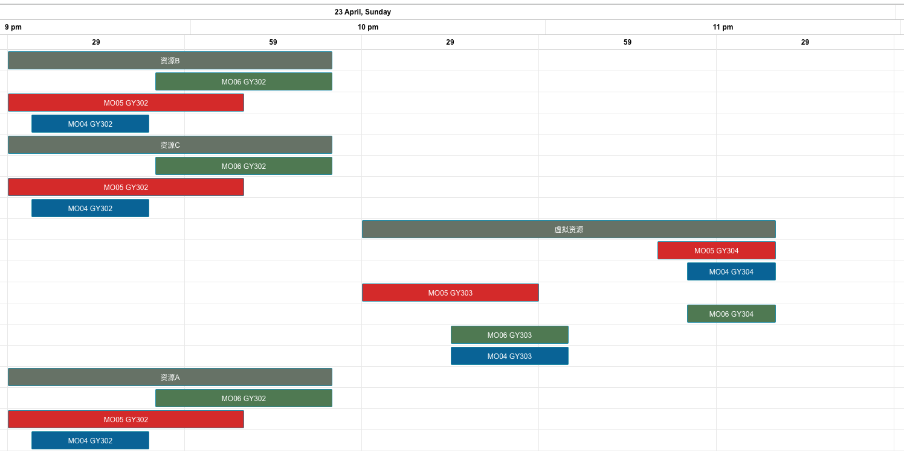
测试 | 前置工单 | 资源优先级 | 锁排程 | 设备换型 | 数据体现：正排基础上体现倒排
1 | 无 | 无 | 无 | 无
工单编号 | 物料编号 | 工序 | 资源组 | 资源组ID | 资源数量 | 计划开始时间 | 计划结束时间（资源）
MO06 | FG06 | GY302 | 资源B | R005 | 1 | 2023/04/23 21:54 | 2023/04/23 22:24
 |  |  | 资源C | R006 | 2 | 2023/04/23 21:54 | 2023/04/23 22:24
 |  |  | 资源A | R004 | 1 | 2023/04/23 21:54 | 2023/04/23 22:24
MO05 | FG05 | GY304 | 虚拟资源 | 虚拟资源 | 1 | 2023/04/23 23:19 | 2023/04/23 23:39
MO04 | FG04 | GY304 | 虚拟资源 | 虚拟资源 | 1 | 2023/04/23 23:24 | 2023/04/23 23:39
MO05 | FG05 | GY302 | 资源B | R005 | 1 | 2023/04/23 21:29 | 2023/04/23 22:09
 |  |  | 资源C | R006 | 2 | 2023/04/23 21:29 | 2023/04/23 22:09
 |  |  | 资源A | R004 | 1 | 2023/04/23 21:29 | 2023/04/23 22:09
MO04 | FG04 | GY302 | 资源B | R005 | 1 | 2023/04/23 21:33 | 2023/04/23 21:53
 |  |  | 资源C | R006 | 2 | 2023/04/23 21:33 | 2023/04/23 21:53
 |  |  | 资源A | R004 | 1 | 2023/04/23 21:33 | 2023/04/23 21:53
MO05 | FG05 | GY303 | 虚拟资源 | 虚拟资源 | 1 | 2023/04/23 22:29 | 2023/04/23 22:59
MO06 | FG06 | GY304 | 虚拟资源 | 虚拟资源 | 1 | 2023/04/23 23:24 | 2023/04/23 23:39
MO06 | FG06 | GY303 | 虚拟资源 | 虚拟资源 | 1 | 2023/04/23 22:44 | 2023/04/23 23:04
MO04 | FG04 | GY303 | 虚拟资源 | 虚拟资源 | 1 | 2023/04/23 22:44 | 2023/04/23 23:04

注意：倒排需要将工单表中的排程策略设置为2

